SFERA Alu 1reihig 2RT
9 |  | 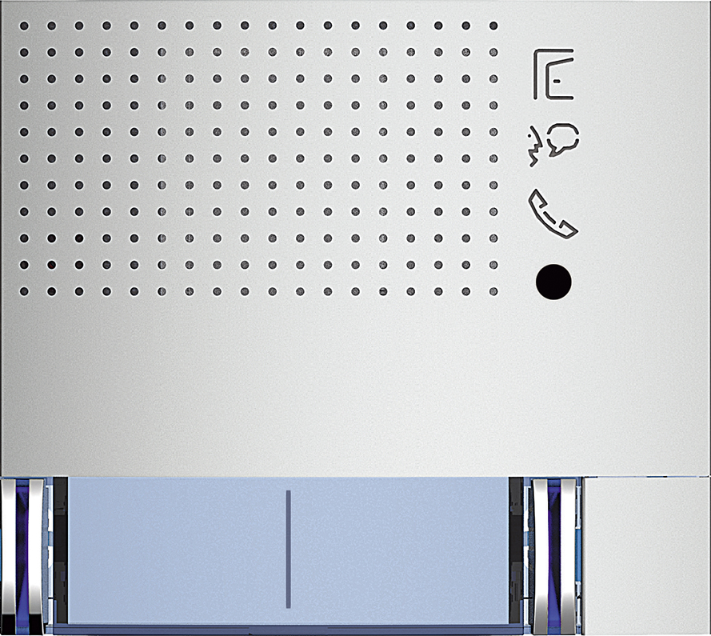 | Audio Basic 2 Ruftaste: 351041 - Allmetal 351042 - Allwhite 351043 - Allstreet 4 Ruftasten: 351081 - Allmetal 351082 - Allwhite 351083 - Allstreet | Audio Plus 2 Ruftaste: 351141 - Allmetal 351142 - Allwhite 351143 - Allstreet 4 Ruftasten: 351181 - Allmetal 351182 - Allwhite 351183 - Allstreet

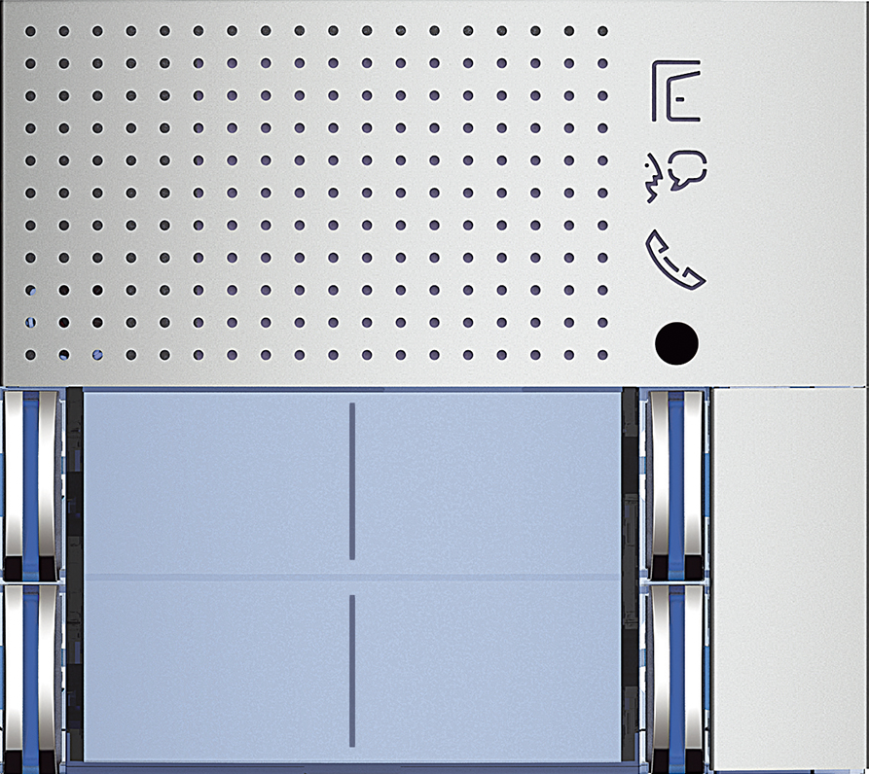
8

7
 |  |  | Video Standard 351221 - Allmetal 351222 - Allwhite 351223 - Allstreet | Video Weitwinkel 351321 - Allmetal 351322 - Allwhite 351323 - Allstreet
6 | 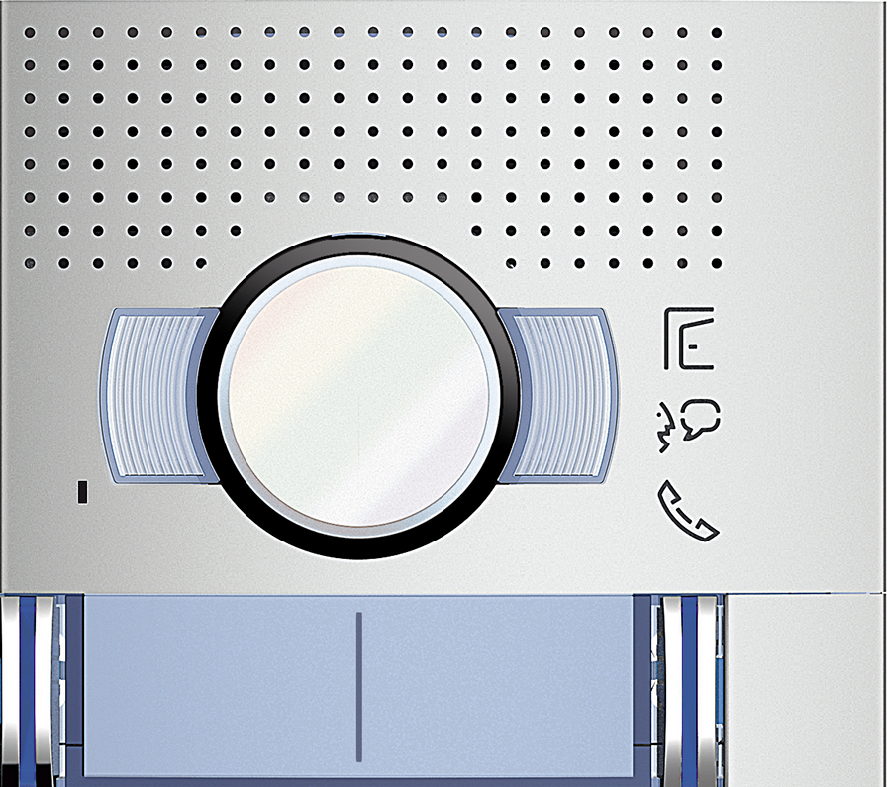

5 | 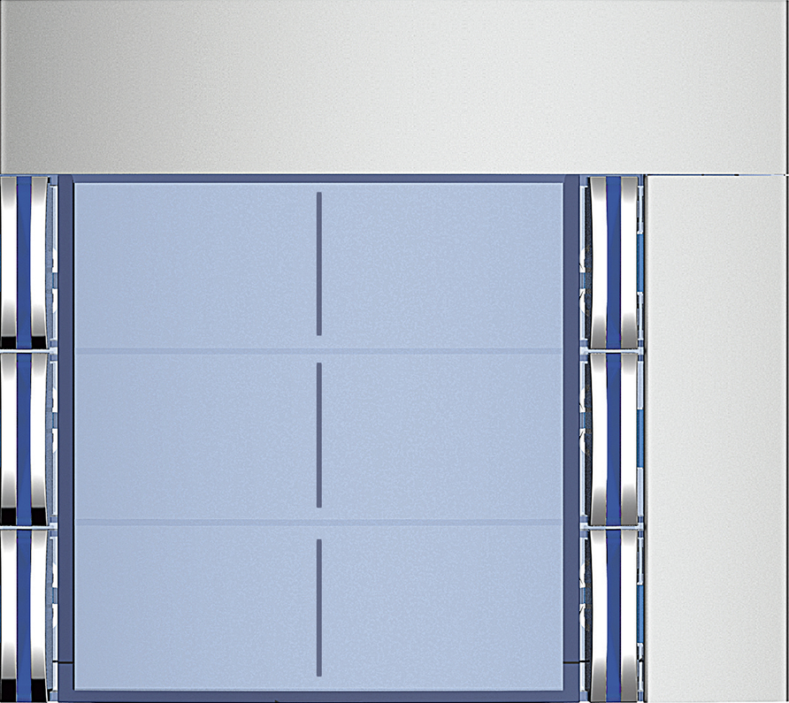 |  | Ruftasten 6 Ruftaste: 352061 - Allmetal 352062 - Allwhite 352063 - Allstreet 8 Ruftasten: 352081 - Allmetal 352082 - Allwhite 352083 - Allstreet

4

3 | 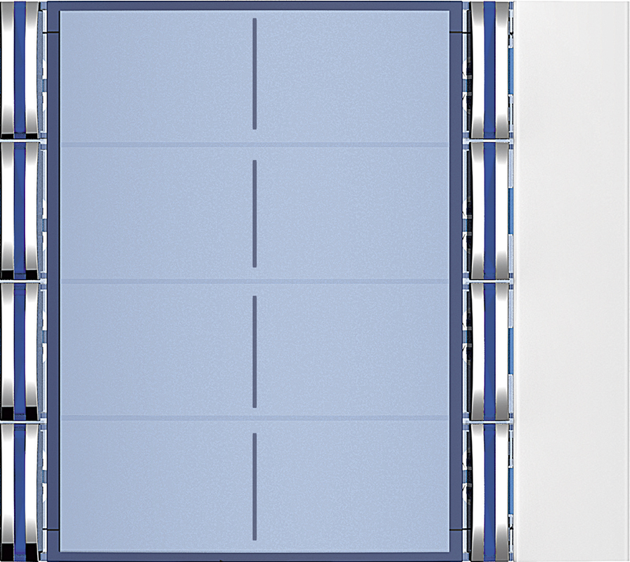

2 |  | benötigte Felder ausfüllen und Schrift anpassen ausdrucken und an den gestrichelten Linien ausschneiden ( getestet mit HP Drucker )

1

